2021_05_data
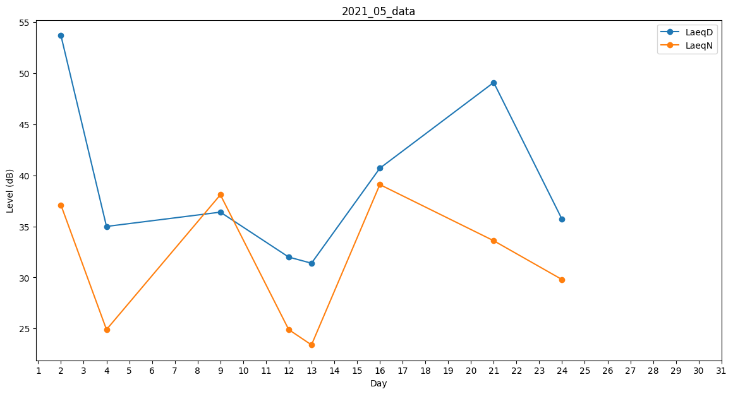
Day | LaeqD | LaeqN
1 | 0 | 0
2 | 53.7 | 37.1
3 | 52 | 0
4 | 35 | 24.9
5 | 0 | 0
6 | 48.9 | 0
7 | 0 | 0
8 | 34.8 | 0
9 | 36.4 | 38.1
10 | 36.4 | 0
11 | 30.2 | 0
12 | 32 | 24.9
13 | 31.4 | 23.4
14 | 0 | 0
15 | 0 | 0
16 | 40.7 | 39.1
17 | 36.1 | 0
18 | 0 | 37.5
19 | 0 | 0
20 | 0 | 0
21 | 49.1 | 33.6
22 | 0 | 33.2
23 | 0 | 0
24 | 35.7 | 29.8
25 | 0 | 39.1
26 | 0 | 38.1
27 | 0 | 29.6
28 | 0 | 0
29 | 0 | 0
30 | 0 | 0
31 | 0 | 0

